実装演習
Chapter1: 静的Webサーバーの実装
 | 【要件】
 | ■機能
 | Webブラウザから下記のURLにアクセスした場合に、サーバーマシンのD:/Documentフォルダ以下の[任意のファイル名]に一致するファイルを送信する。
 | http://サーバーアドレス/[任意のファイル名]

 | ■起動方法
 | batファイルの実行でWebサーバーアプリケーションを起動する

 | 【使用するJavaAPI】
 |  | java.net.ServerSocket
 |  | java.net.Socket
 |  | java.io.InputStream
 |  | java.io.OutputStream

 | 【補足説明】
 |  | Socketの通信フロー
サーバー側
クライアント側

サーバ
ServerSocket
Socket
（Server）
Socket
（Client）
クライアント

accept

インスタンス生成

接続

インスタンス生成
（接続情報引継ぎ）

非同期
write

データ送信

read

非同期
write

データ送信

read

Chapter2: 動的Webサーバー（CGI）の実装
 | 【要件】
 | ■機能
 | Webブラウザから下記のURLにアクセスした場合に、サーバーマシンの[任意のクラス名]に一致するクラスのexecuteメソッドを実行する。
 | http://サーバーアドレス/[クラス名]?パラメータ=値&パラメータ=値…
 |  | 入出力
 |  | URLの?以降のパラメータをMap型で引数に渡し、実行結果（HTMLデータ）をクライアントへレスポンスする。

 | 実行するクラスは、拡張性を考慮しActionインターフェースを実装したクラスにすること
 |  | Actionインターフェース
 |  | メソッド
 |  | public String execute(Map requestParameter, OutputStream response)

 | 【使用するJavaAPI】
 |  | java.lang.Class

 | 【キーワード】
 |  | インターフェース型
 |  | ポリモーフィズム（多態性）
 |  | リフレクションAPI

 | 【補足説明】
 |  | ポリモーフィズム（多態性）とは
 |  |  | 呼び出し側は常に同じクラスのメソッドを呼び出しているが、状況によって処理内容が異なるような仕組み。
 |  |  | 今回の例では、WEBサーバーは常にActionインターフェースのexecuteを実行しているが、リクエストパラメータにより振る舞いが異なる。

 |  |  | ポリモーフィック（多態的）な実装のメリット
 |  |  | アドオンによる拡張が可能になる。（追加分の作成のみで既存のプログラムに一切手を加える必要がない）

 | Chapter3: アドオン機能の実装
 | 【要件】
 | ■機能
 | Chapter2で作成した機能をJarファイルにして所定のフォルダに配置し、Webサーバーアプリケーションから動的に実行できるようにする。
 | また、追加したJarファイルのクラスとURLの紐づきはプロパティファイルに定義する。

 | 【使用するJavaAPI】
 |  | java.net.URLClassLoader
 |  | java.util.ResourceBundle

 | 【キーワード】
 |  | Jarファイル |  | コンパイルされた複数のJavaバイトコード及びそれが使用する画像などのリソースを一つにまとめZIP形式で圧縮されたファイル。
 |  | クラスパス |  | Java仮想マシンやJavaコンパイラにユーザーが定義した、コマンドライン上と環境変数を通じて設定される、クラスとパッケージを見付けるための場所を示す引数である。
 |  | クラスローダ |  | Java仮想マシンの一部で、JavaクラスをJava仮想マシンに動的にロードする役割を持つ。
 |  |  |  | JVMが開始されると、3つのクラスローダーが使用される
 |  |  |  |  | 1.ブートストラップクラスローダー (中核のJavaライブラリをロードする。)
 |  |  |  |  | 2.拡張クラスローダー (拡張ディレクトリ(<JAVA_HOME>/lib/ext や、java.ext.dirsプロパティで指定された他のディレクトリ)にあるコードをロードする)
 |  |  |  |  | 3.システムクラスローダー (システムCLASSPATH 変数にあるクラスをロードする)

参考資料_WEBシステム構成例
＜一般的なstruts2による構成＞

＜今回適用した構成＞
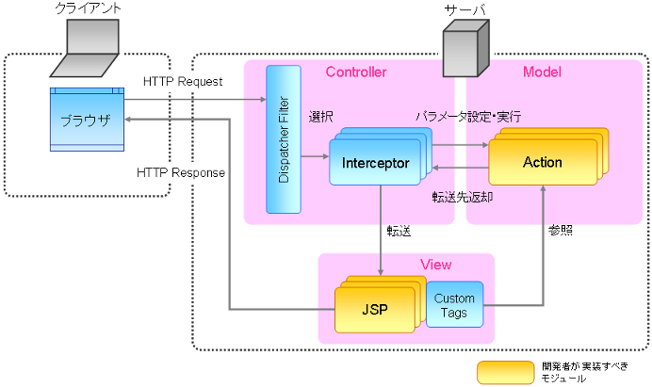

Service

Database
DTO経由での操作
Service
hibernate
（ORマッピング）

jarファイルのエクスポート方法
